28.05.2015

ООО "ЖБИ-1" |  |  |  |  |  |  | Утверждаю:
420005, РТ, г. Казань, ул. Магистральная, 77 |  |  |  |  |  |  | Директор
Телефоны (телефонный код Казани — 843): |  |  |  |  |  |  | ООО "ЖБИ-1"
5700-323 (отдел сбыта), 278-73-70 (диспетчер)
278-84-99 (приемная), 278-84-92 (факс) |  |  |  |  |  |  | _______________ Н.В. Ишмуратов
278-73-60 (ПТО, снабжение), 5700-332 (бухгалтерия) |  |  |  |  |  |  | "______"____________ 2015г.
278-79-18 (отдел кадров) www.ksk-kazan.ru |  |  |  |  |  | e-mail: combinat@list.ru

Прайс - лист на бетон товарный на 28.05.2015 г.

 | № п/п | Наименование продукции | Единица измерения | Отпускная цена с учетом НДС 18% без доставки (руб.) |  |  |  | Отпускная цена с учетом НДС 18% с доставкой (руб.)

 | ТОВАРНЫЙ БЕТОН - ГРАВИЙ
 | 1 | Бетон М-100 (B 7,5) F50 W4 | м³ | 2,700 |  |  |  | 3100
 | 2 | Бетон М-150 (B 10) F50 W4 | м³ | 2,900 |  |  |  | 3300
 | 3 | Бетон М-200 (B 15) F50 W4 | м³ | 3,000 |  |  |  | 3400
 | 4 | Бетон М-250 (B 20) F75 W4 | м³ | 3,200 |  |  |  | 3600
 | 5 | Бетон М-300 (B 22,5) F100 W4 | м³ | 3,300 |  |  |  | 3700
 | 6 | Бетон М-350 (B 25) F100 W6 | м³ | 3,400 |  |  |  | 3800
 | 7 | Бетон М-400 (B 30) F200 W4 | м³ | 3,500 |  |  |  | 3900
 | МЕЛКОЗЕРНИСТЫЙ БЕТОН
 | 1 | Мелкозернистый бетон М-100 (В 7,5) F 50 W4 | м³ | 2700 |  |  |  | 3100
 | 2 | Мелкозернистый бетон М-150 (В 10) F 50 W4 | м³ | 2900 |  |  |  | 3300
 | 3 | Мелкозернистый бетон М-200 (В 15) F 50 W4 | м³ | 3000 |  |  |  | 3400
 | 4 | Мелкозернистый бетон М-250 (В 20) F 75 W4 | м³ | 3200 |  |  |  | 3600
 | 5 | Мелкозернистый бетон М-300 (В 22,5) F 100 W4 | м³ | 3300 |  |  |  | 3700
 | 6 | Мелкозернистый бетон М-350 (В 25) F 100 W4 | м³ | 3400 |  |  |  | 3800
 | ТОВАРНЫЙ БЕТОН НА ЩЕБНЕ
 | 1 | Бетон М-250 | м³ | 3,450 |  |  |  | 3,850
 | 2 | Бетон М-300 | м³ | 3,550 |  |  |  | 3,950
 | 3 | Бетон М-350 | м³ | 3,750 |  |  |  | 4,150
 | 4 | Бетон М-400 | м³ | 3,950 |  |  |  | 4,350
 | 5 | Бетон М-450 | м³ | 4,150 |  |  |  | 4,550
 | 6 | Бетон М-500 | м³ | 4,450 |  |  |  | 4,850

 | СКИДКИ ПРЕДОСТАВЛЯЮТСЯ В ЗАВИСИМОСТИ ОТ ОБЪЕМОВ

 |  |  |  |  | Схема проезда

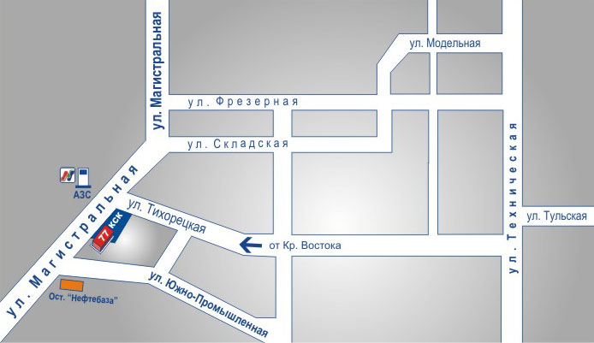
 | ПРЕДЛАГАЕМ В АРЕНДУ ОФИСЫ, ЗЕМЕЛЬНЫЕ УЧАСТКИ, ПРОИЗВОДСТВЕННЫЕ ПОМЕЩЕНИЯ

 | 8-917-273-19-00 (по аренде объектов недвижимости)

